清单
1) ENGLISH ITEM NAME (ex : OOOO machine) |  | 2) MANUFACTUROR (ex : OOO company) | 3) MODEL NO (ex : abc-123) | 4)Serial number | 5) VOLTAGE (ex : 220V) | 6) CAPACITY (ex :1200KW) | 7) Production date (yyyy-mm-dd) | 8) HS CODE (0000.00.00) | 9) ORIGIN (MADE IN JAPAN) | 10) NEW or USED (NEW) | 11) PICTURE (BEFORE PACKING) | 12) PICTURE (NAME PLATE) | 13)Quantity | 14)Total cost | 15)cost | 16)Issued qty | 17)CARTON NO | 18)CTN QTY | 19)G.W(KGS) | 20)N.W(KGS) | 21)L(cm) | 22)W(cm) | 23)H(cm) | 24)CBM | 25)应用范围 | 26)是否带电源 | 27)是否自行制造
涂覆机针头 | Đầu kim bơm keo (gắn ống đựng keo) (chất liệu đầu kim loại) | Techsen Electronics(ShenZhen)Co.,Ltd | 通用 | Nozzle-20 |  |  | 2021-10-16 |  | China | New | 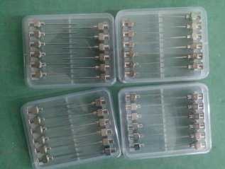 |  | 4 | 320 | RMB80/set | 1 | 1 | 1 | 3.75 | 2.95 | 32 | 31 | 19 | 0.188 | 涂覆机用 | 否 | 是
EQ贴纸 | Tem dán mã thiết bị Chất liệu Nilong | Techsen Electronics(ShenZhen)Co.,Ltd | 通用 | label-03 |  |  | 2021-10-16 |  | China | New |  |  | 1 | 50 | RMB50/set | 1 | 1 | 1 |  |  |  |  |  |  | 机器编号用 | 否 | 是
TRID30/TRED30抄IC JIG | JIG nạp IC cho Model TRID30/TRED30 (kết nối với bộ nạp IC) chất liệu bằng Mica | Techsen Electronics(ShenZhen)Co.,Ltd | USRIC-8V2/ UTRIX-16 | TRID30J01A |  |  | 2021-10-16 |  | China | New |  |  | 1 | 210 | RMB210/set | 1 | 1 | 1 |  |  |  |  |  |  | TRID30/TRED30抄IC | 否 | 是
USRIC-8V2/UTRIX-16抄IC JIG | JIG nạp IC cho Model USRIC-8V2/UTRIX-160 (kết nối với bộ nạp IC) Chất liệu Phíp và Mica | Techsen Electronics(ShenZhen)Co.,Ltd | USRIC-8V2/ UTRIX-16 | TRID30J02A |  |  | 2021-10-16 |  | China | New |  |  | 1 | 210 | RMB210/set | 2 | 1 | 1 |  |  |  |  |  |  | USRIC-8V2/UTRIX-16抄I CJIG | 否 | 是
SRIC-4/TRIL-8/SRIL-8抄IC JIG | JIG nạp IC cho Model SRIC-4/TRIL-8/SRIL-8 (kết nối với bộ nạp IC) Chất liệu băng Mica | Techsen Electronics(ShenZhen)Co.,Ltd | SRIC-4/TRIL-8/SRIL-8 | TRID30J03A |  |  | 2021-10-16 |  | China | New |  |  | 1 | 210 | RMB210/set | 1 | 1 | 1 |  |  |  |  |  |  | SRIC-4/TRIL-8/SRIL-8抄IC JIG | 否 | 是
GA-FC焊铁片插座排座夹具 | JIG cố định hàn linh kiện cho model GA-FC (hoạt động độc lập) Chất liệu bằng Phíp | Techsen Electronics(ShenZhen)Co.,Ltd | GA-FC | GA-FCF01A |  |  | 2021-11-05 |  | China | New | 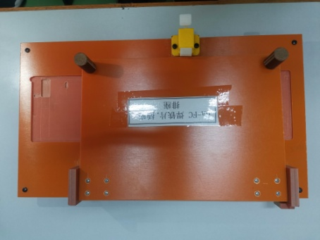 |  | 1 | 70 | RMB70/set | 1 | 2 | 1 | 12.8 | 11.3 | 49 | 42 | 36 | 0.074 | 主机组装夹具用 | 否 | 是
GA-FC焊LED灯夹具 | JIG cố định hàn đèn LED cho model GA-FC (hoạt động độc lập) Chất liệu bằng phíp | Techsen Electronics(ShenZhen)Co.,Ltd | GA-FC | GA-FCF02A |  |  | 2021-11-05 |  | China | New | 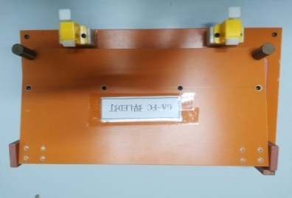 |  | 1 | 70 | RMB70/set | 1 | 2 | 1 |  |  |  |  |  |  | 主机组装夹具用 | 否 | 是
GA-FC焊排线 | JIG cố định hàn cáp cho model GA-FC (hoạt động độc lập) Chất liệu bằng phíp | Techsen Electronics(ShenZhen)Co.,Ltd | GA-FC | GA-FCF03A |  |  | 2021-11-05 |  | China | New | 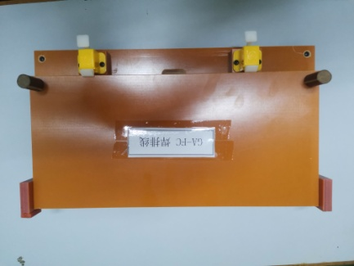 |  | 1 | 70 | RMB70/set | 1 | 2 | 1 |  |  |  |  |  |  | 主机组装夹具用 | 否 | 是
GA-FC执锡 | JIG cố định hàn cho model GA-FC (hoạt động độc lập) Chất liệu bằng phíp | Techsen Electronics(ShenZhen)Co.,Ltd | GA-FC | GA-FCF04A |  |  | 2021-11-05 |  | China | New | 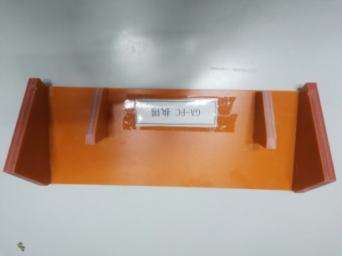 |  | 1 | 120 | RMB60/set | 2 | 2 | 1 |  |  |  |  |  |  | 主机组装夹具用 | 否 | 是
GA-FC执锡 | JIG cố định hàn cho model GA-FC (hoạt động độc lập) Chất liệu bằng phíp | Techsen Electronics(ShenZhen)Co.,Ltd | GA-FC | GA-FCF04B |  |  | 2021-11-05 |  | China | New |  |  | 1
GA-FC焊按钮 | JIG cố định hàn cho model GA-FC (hoạt động độc lập) Chất liệu bằng phíp | Techsen Electronics(ShenZhen)Co.,Ltd | GA-FC | GA-FCF05A |  |  | 2021-11-05 |  | China | New |  |  | 1 | 70 | RMB70/set | 1 | 2 | 1 |  |  |  |  |  |  | 主机组装夹具用 | 否 | 是
锁PCBA板入外壳螺丝及螺母夹具 | JIG cố định bắt vít PCBA (hoạt động độc lập) Chất liệu bằng phíp Nắp bằng Mica | Techsen Electronics(ShenZhen)Co.,Ltd | GA-FC | GA-FCF01A |  |  | 2021-11-05 |  | China | New | 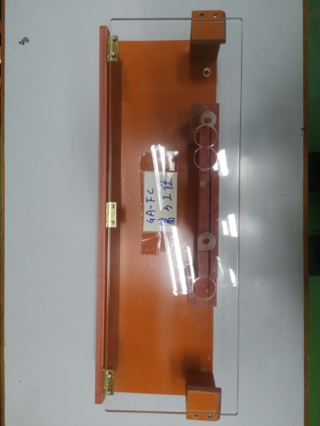 |  | 1 | 70 | RMB70/set | 1 | 2 | 1 |  |  |  |  |  |  | 主机组装夹具用 | 否 | 是
锁按钮螺母夹具 | JIG cố định khóa đai ốc (hoạt động độc lập) Chất liệu bằng phíp Nắp bằng Mica | Techsen Electronics(ShenZhen)Co.,Ltd | GA-FC | GA-FCF01A |  |  | 2021-11-05 |  | China | New |  |  | 1 | 80 | RMB80/set | 1 | 2 | 1 |  |  |  |  |  |  | 主机组装夹具用 | 否 | 是
锁PCBA板螺丝夹具 | JIG khóa vít cố định PCBA (hoạt động độc lập) Chất liệu bằng phíp | Techsen Electronics(ShenZhen)Co.,Ltd | GA-FC | GA-FCF01A |  |  | 2021-11-05 |  | China | New | 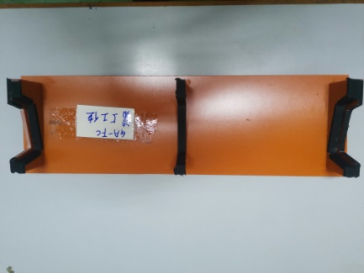 |  | 1 | 60 | RMB60/set | 1 | 2 | 1 |  |  |  |  |  |  | 主机组装夹具用 | 否 | 是
打底壳螺丝夹具 | Jig cố định vỏ đáy (hoạt động độc lập) Chất liệu bằng phíp nắp bằng Mica | Techsen Electronics(ShenZhen)Co.,Ltd | GA-FC | GA-FCF01A |  |  | 2021-11-05 |  | China | New | 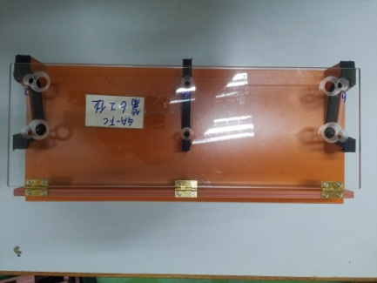 |  | 1 | 80 | RMB80/set | 1 | 2 | 1 |  |  |  |  |  |  | 主机组装夹具用 | 否 | 是
量灯高度夹具 | JIG đo chiều cao đèn | Techsen Electronics(ShenZhen)Co.,Ltd | GA-FC | GA-FCF06A |  |  | 2021-11-05 |  | China | New |  |  | 1 | 50 | RMB50/set | 1 | 2 | 1 |  |  |  |  |  |  | 主机组装夹具用 | 否 | 是
针筒 | Ống bơm keo gắn vào máy bơm keo khí nén Chất liệu bằng nhựa |  | 通用 | Nozzle-10 |  |  | 2021-11-05 |  | China | New |  |  | 10 | 30 | RMB3/set | 10 | 2 | 1 |  |  |  |  |  |  | 打胶水用 | 否 | 否
针筒接头 | Đầu bịt đẩy khí ống bơm keo kết nối với máy bơm keo chất liệu bằng nhựa |  | 通用 | tool-01 |  |  | 2021-11-05 |  | China | New |  |  | 10 | 150 | RMB15/set | 10 | 2 | 1 |  |  |  |  |  |  | 打胶水用 | 否 | 否
电批六角筒 | Đầu chụp bắt vít Lắp vào súng bắn vít Chất liệu bằng sắt |  | 通用 | tool-02 |  |  | 2021-11-05 |  | China | New |  |  | 2 | 16 | RMB8/set | 2 | 2 | 1 |  |  |  |  |  |  | 打螺母用 | 否 | 否
6.5双声道测试线 | dây giắc kết nối 2 đầu 6.5mm | 一线 | 通用 | line-65 |  |  | 2021-11-05 |  | China | New | 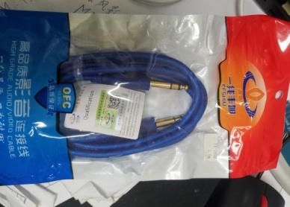 |  | 5 | 165 | RMB23/set | 5 | 2 | 1 |  |  |  |  |  |  | 测试用 | 否 | 否
脚踏 | Bàn đạp | 客供 | 通用 | FS01A |  |  | 2021-11-05 |  | China | New | 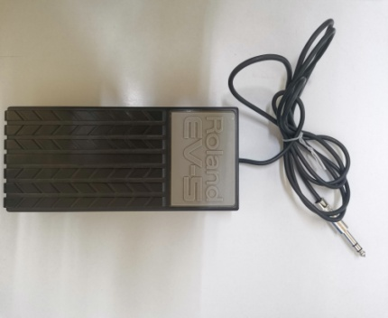 |  | 1 | 900 | RMB900/set | 1 | 2 | 1 |  |  |  |  |  |  | 测试用 | 否 | 否
UM-ONE MK2测试架 | Jịg kiểm tra tính năng Model UM-ONE MK2 Chất liệu băng phíp | Techsen Electronics(ShenZhen)Co.,Ltd | UM-ONE MK2 | UM-ONE MK2F01A |  |  | 2021-11-05 |  | China | New | 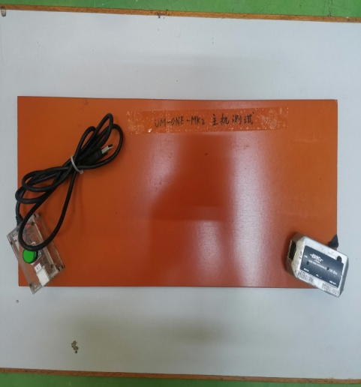 |  | 1 | 300 | RMB300/set | 1 | 3 | 1 | 14.5 | 13 | 53 | 32 | 30 | 0.051 | 测试用 | 否 | 是
UM-ONE MK2 PCBA抄录IC架 | JIG nạp IC model UM-ONE MK2 chất liệu bằng phíp, nắp bằng Mica | Techsen Electronics(ShenZhen)Co.,Ltd | UM-ONE MK2 | UM-ONE MK2F02A |  |  | 2021-11-05 |  | China | New | 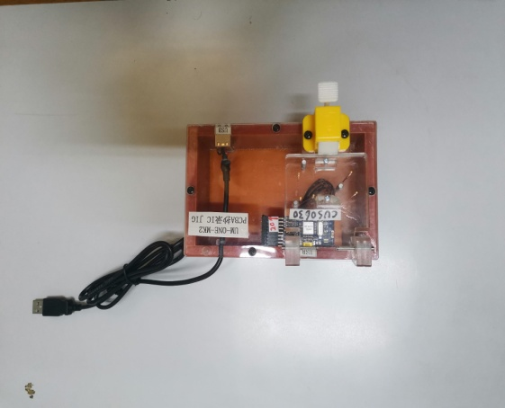 |  | 1 | 200 | RMB200/set | 1 | 3 | 1 |  |  |  |  |  |  | 抄录IC Program用 | 否 | 是
UM-ONE MK2打底壳螺丝 | JIG cố định bắt víUM-ONE MK2 (hoạt động độc lập) Chất liệu bằng phíp | Techsen Electronics(ShenZhen)Co.,Ltd | UM-ONE MK2 | UM-ONE MK2F03A |  |  | 2021-11-05 |  | China | New |  |  | 1 | 60 | RMB60/set | 1 | 3 | 1 |  |  |  |  |  |  | 主机组装夹具用 | 否 | 是
UM-ONE MK2焊LED灯夹具 | JIG cố định hàn đèn LED cho model UM-ONE MK2 (hoạt động độc lập) Chất liệu bằng phíp | Techsen Electronics(ShenZhen)Co.,Ltd | UM-ONE MK2 | UM-ONE MK2F04A |  |  | 2021-11-05 |  | China | New |  |  | 1 | 50 | RMB50/set | 1 | 3 | 1 |  |  |  |  |  |  | 主机组装夹具用 | 否 | 是
DB-90焊VR及MIC夹具 | JIG cố định hàn VR và MIC cho model DB-90 (hoạt động độc lập) Chất liệu bằng phíp | Techsen Electronics(ShenZhen)Co.,Ltd | DB-90 | UM-ONE MK2F05A |  |  | 2021-11-05 |  | China | New |  |  | 1 | 70 | RMB70/set | 1 | 3 | 1 |  |  |  |  |  |  | 主机组装夹具用 | 否 | 是
DB-90焊排线夹具 | JIG cố định hàn cáp cho model UM-ONE MK2 (hoạt động độc lập) Chất liệu bằng phíp nắp bằng mica | Techsen Electronics(ShenZhen)Co.,Ltd | DB-90 | UM-ONE MK2F06A |  |  | 2021-11-05 |  | China | New | 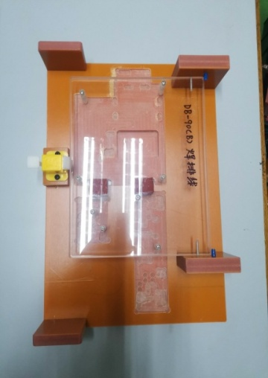 |  | 1 | 70 | RMB70/set | 1 | 3 | 1 |  |  |  |  |  |  | 主机组装夹具用 | 否 | 是
DB-90 INPUT板焊VR夹具 | JIG cố định hàn VR cho model DB-90 (hoạt động độc lập) Chất liệu bằng phíp | Techsen Electronics(ShenZhen)Co.,Ltd | DB-90 | UM-ONE MK2F07A |  |  | 2021-11-05 |  | China | New | 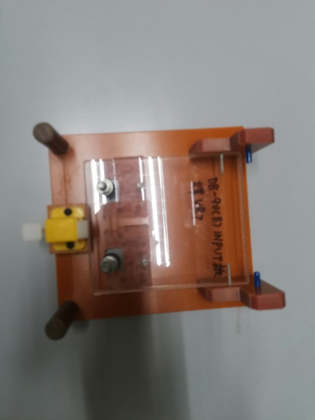 |  | 1 | 70 | RMB70/set | 1 | 3 | 1 |  |  |  |  |  |  | 主机组装夹具用 | 否 | 是
DB-90焊铁线及插座夹具 | JIG cố định dây và hàn cho model DB-90 (hoạt động độc lập) Chất liệu bằng phíp | Techsen Electronics(ShenZhen)Co.,Ltd | DB-90 | UM-ONE MK2F08A |  |  | 2021-11-05 |  | China | New |  |  | 1 | 70 | RMB70/set | 1 | 3 | 1 |  |  |  |  |  |  | 主机组装夹具用 | 否 | 是
DB-90焊电容及排线夹具 | JIG cố định nối dây hàn tụ cho model DB-90 (hoạt động độc lập) Chất liệu bằng phíp | Techsen Electronics(ShenZhen)Co.,Ltd | DB-90 | UM-ONE MK2F09A |  |  | 2021-11-05 |  | China | New |  |  | 1 | 70 | RMB70/set | 1 | 3 | 1 |  |  |  |  |  |  | 主机组装夹具用 | 否 | 是
DB-90 INPUT板焊VR及插座夹具 | JIG cố định ổ cắm và hàn VR cho model DB-90 (hoạt động độc lập) Chất liệu bằng phíp | Techsen Electronics(ShenZhen)Co.,Ltd | DB-90 | UM-ONE MK2F101A |  |  | 2021-11-05 |  | China | New |  |  | 1 | 70 | RMB70/set | 1 | 3 | 1 |  |  |  |  |  |  | 主机组装夹具用 | 否 | 是
DB-90 JACK板焊插座夹具 | JIG cố định ổ cắm và hàn Giắc cho model DB-90 (hoạt động độc lập) Chất liệu bằng phíp | Techsen Electronics(ShenZhen)Co.,Ltd | DB-90 | UM-ONE MK2F11A |  |  | 2021-11-05 |  | China | New |  |  | 1 | 70 | RMB70/set | 1 | 3 | 1 |  |  |  |  |  |  | 主机组装夹具用 | 否 | 是
DB-90 锁螺丝夹具 | JIG cố định bắt vít cho model DB-90 (hoạt động độc lập) Chất liệu bằng phíp Nắp bằng mica | Techsen Electronics(ShenZhen)Co.,Ltd | DB-90 | UM-ONE MK2F12A |  |  | 2021-11-05 |  | China | New | 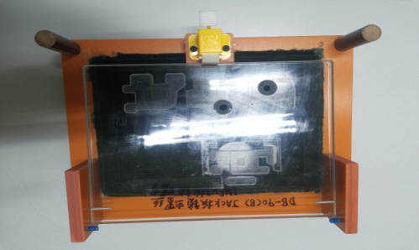 |  | 1 | 70 | RMB70/set | 1 | 3 | 1 |  |  |  |  |  |  | 主机组装夹具用 | 否 | 是
DB-90 焊喇叭线夹具 | JIG cố định hàn dây cho model DB-90 (hoạt động độc lập) Chất liệu bằng phíp | Techsen Electronics(ShenZhen)Co.,Ltd | DB-90 | UM-ONE MK2F13A |  |  | 2021-11-05 |  | China | New |  |  | 1 | 40 | RMB40/set | 1 | 3 | 1 |  |  |  |  |  |  | 主机组装夹具用 | 否 | 是
DB-90 锁底壳螺丝夹具 | JIG cố định bắt vít cho model DB-90 (hoạt động độc lập) Chất liệu bằng phíp | Techsen Electronics(ShenZhen)Co.,Ltd | DB-90 | UM-ONE MK2F14A |  |  | 2021-11-05 |  | China | New |  |  | 1 | 50 | RMB50/set | 1 | 3 | 1 |  |  |  |  |  |  | 主机组装夹具用 | 否 | 是
DB-90 锁底壳螺丝夹具 | JIG cố định bắt vít cho model DB-90 (hoạt động độc lập) Chất liệu bằng phíp | Techsen Electronics(ShenZhen)Co.,Ltd | DB-90 | UM-ONE MK2F15A/ |  |  | 2021-11-05 |  | China | New |  |  | 1 | 100 | RMB50/set | 1 | 3 | 1 |  |  |  |  |  |  | 主机组装夹具用 | 否 | 是
DB-90 锁底壳螺丝夹具 | JIG cố định bắt vít cho model DB-90 (hoạt động độc lập) Chất liệu bằng phíp | Techsen Electronics(ShenZhen)Co.,Ltd | DB-90 | UM-ONE MK2F15B |  |  | 2021-11-05 |  | China | New |  |  | 1
DB-90锁MAIN板螺丝夹具 | JIG cố định bắt vít main PCB cho model DB-90 (hoạt động độc lập) Chất liệu bằng mica | Techsen Electronics(ShenZhen)Co.,Ltd | DB-90 | UM-ONE MK2F16A |  |  | 2021-11-05 |  | China | New |  |  | 1 | 50 | RMB50/set | 1 | 3 | 1 |  |  |  |  |  |  | 主机组装夹具用 | 否 | 是
DB-90 INPUT板执锡夹具 | JIG cố định hàn PCB đầu vào cho model DB-90 (hoạt động độc lập) Chất liệu bằng phíp | Techsen Electronics(ShenZhen)Co.,Ltd | DB-90 | UM-ONE MK2F17A |  |  | 2021-11-05 |  | China | New |  |  | 1 | 70 | RMB70/set | 1 | 3 | 1 |  |  |  |  |  |  | 主机组装夹具用 | 否 | 是
DB-90 JACK板执锡夹具 | JIG cố định hàn giắc cho model DB-90 (hoạt động độc lập) Chất liệu bằng phíp | Techsen Electronics(ShenZhen)Co.,Ltd | DB-90 | UM-ONE MK2F18A |  |  | 2021-11-05 |  | China | New |  |  | 1 | 50 | RMB50/set | 1 | 3 | 1 |  |  |  |  |  |  | 主机组装夹具用 | 否 | 是
DB-90 MAIN板执锡夹具 | JIG cố định hàn main PCB cho model DB-90 (hoạt động độc lập) Chất liệu bằng phíp | Techsen Electronics(ShenZhen)Co.,Ltd | DB-90 | UM-ONE MK2F19A |  |  | 2021-11-05 |  | China | New |  |  | 1 | 50 | RMB50/set | 1 | 3 | 1 |  |  |  |  |  |  | 主机组装夹具用 | 否 | 是
DB-90 贴海棉夹具 | JIG cố định dán miếng đệm cho model DB-90 (hoạt động độc lập) Chất liệu ? | Techsen Electronics(ShenZhen)Co.,Ltd | DB-90 | UM-ONE MK2F20A |  |  | 2021-11-05 |  | China | New |  |  | 1 | 20 | RMB20/set | 1 | 3 | 1 |  |  |  |  |  |  | 主机组装夹具用 | 否 | 是
DB-90打PCBA螺丝夹具 | JIG cố định hàn PCBA cho model DB-90 (hoạt động độc lập) Chất liệu bằng phíp | Techsen Electronics(ShenZhen)Co.,Ltd | DB-90 | UM-ONE MK2F21A |  |  | 2021-11-05 |  | China | New |  |  | 1 | 60 | RMB60/set | 1 | 3 | 1 |  |  |  |  |  |  | 主机组装夹具用 | 否 | 是
DB-90抄IC program积架 | JIG nạp IC DB-90 đáy bằng phíp nắp mica kết nối với bộ nạp IC | Techsen Electronics(ShenZhen)Co.,Ltd | DB-90 | UM-ONE MK2F22A |  |  | 2021-11-05 |  | China | New |  |  | 1 | 200 | RMB200/set | 1 | 3 | 1 |  |  |  |  |  |  | 主机组装夹具用 | 否 | 是
脚踏 | Bàn đạp Băng nhựa | 客供 | 通用 | FS-5UJ01A |  |  | 2021-11-05 |  | China | New |  |  | 1 | 2100 | RMB700/set | 3 | 3 | 1 |  |  |  |  |  |  | 主机组装夹具用 | 否 | 否
脚踏 | Bàn đạp Băng nhựa | 客供 | 通用 | FS-5UJ01B |  |  | 2021-11-05 |  | China | New |  |  | 1
脚踏 | Bàn đạp Băng nhựa | 客供 | 通用 | FS-5U01C |  |  | 2021-11-05 |  | China | New |  |  | 1
DC9V火牛 | Bộ nguồn 9V | 客供 | 通用 | tool-07 |  |  | 2021-11-05 |  | China | New | 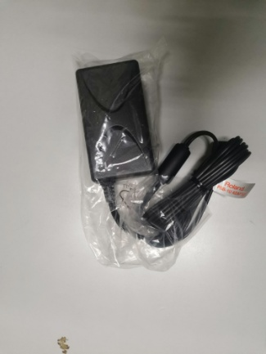 |  | 3 | 540 | RMB180/set | 3 | 3 | 1 |  |  |  |  |  |  | 主机组装夹具用 | 否 | 否
火牛电源线 | Dây nguồn AC | 客供 | 通用 | line-25 |  |  | 2021-11-05 |  | China | New |  |  | 3 | 45 | RMB15/set | 3 | 3 | 1 |  |  |  |  |  |  | 主机组装夹具用 | 否 | 否
DB-90 PCBA测试架 | Jig kiểm tra tính năng chân đế Model DB-90 PCBA đáy bằng phíp, nắp Mica | Techsen Electronics(ShenZhen)Co.,Ltd | DB-90 | DB-90F01A |  |  | 2021-11-05 |  | China | New | 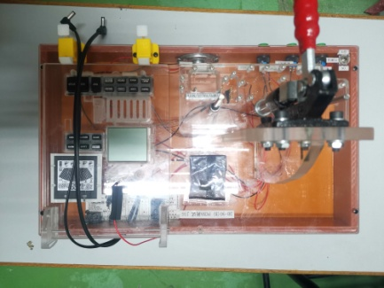 |  | 1 | 700 | RMB700/set | 1 | 4 | 1 | 14.7 | 13.2 | 53 | 32 | 30 | 0.051 | PCBA测试用 | 否 | 是
DB-90打按钮夹具 | Jig cố định nút bấm Model DB-90 Chất liệu đáy bằng phíp (thêm xilanh và van hơi) | Techsen Electronics(ShenZhen)Co.,Ltd | DB-90 | DB-90F02A |  |  | 2021-11-05 |  | China | New | 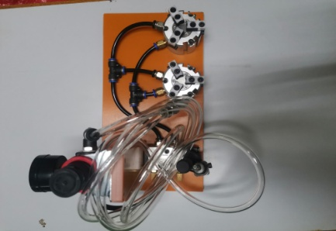 |  | 1 | 500 | RMB500/set | 1 | 4 | 1 |  |  |  |  |  |  | 主机组装夹具用 | 否 | 是
分板夹具 | JIG cố định bảng phụ Bằng phíp | Techsen Electronics(ShenZhen)Co.,Ltd | 通用 | DB-90F03A |  |  | 2021-11-05 |  | China | New | 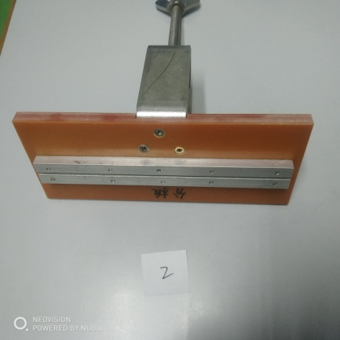 |  | 1 | 100 | RMB50/set | 2 | 4 | 1 |  |  |  |  |  |  | 分PCBA拿手戏 | 否 | 是
分板夹具 | JIG cố định bảng phụ Bằng phíp | Techsen Electronics(ShenZhen)Co.,Ltd | 通用 | DB-90F03B |  |  | 2021-11-05 |  | China | New |  |  | 1
插头 | đầu giắc |  | 通用 | tool-03 |  |  | 2021-11-05 |  | China | New |  |  | 2 | 10 | RMB5/set | 2 | 4 | 1 |  |  |  |  |  |  | 测试用 | 否 | 否
电源线 | giắc cắm điện | Techsen Electronics(ShenZhen)Co.,Ltd | 通用 | line-10 |  |  | 2021-11-05 |  | China | New | 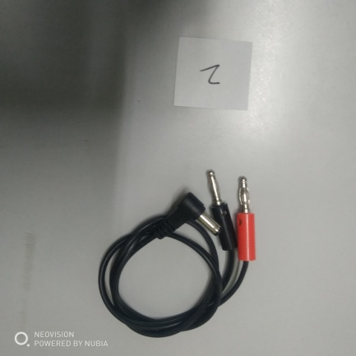 |  | 2 | 12 | RMB6/set | 2 | 4 | 1 |  |  |  |  |  |  | 测试用 | 否 | 是
RC-3 | Máy thu phát âm RC 3 | 客供 | 通用 | RC-03J01A |  |  | 2021-11-05 |  | China | New | 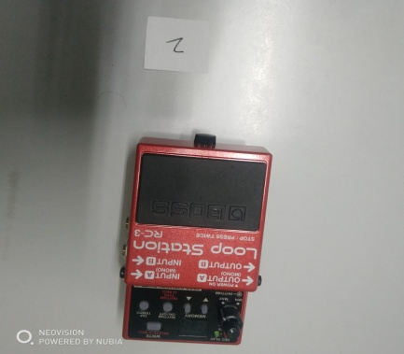 |  | 1 | 1800 | RMB900/set | 2 | 4 | 1 |  |  |  |  |  |  | 测试用 | 否 | 否
RC-3 | Máy thu phát âm RC 3 | 客供 | 通用 | RC-03J01B |  |  | 2021-11-05 |  | China | New |  |  | 1
USB打印线 | Cáp usb |  | 通用 | line-20 |  |  | 2021-11-05 |  | China | New | 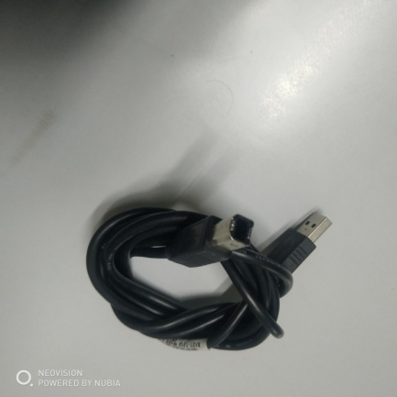 |  | 1 | 10 | RMB10/set | 1 | 4 | 1 |  |  |  |  |  |  | 测试用 | 否 | 否
USB线 | Cáp chuyển USB ra micro usb |  | 通用 | line-21 |  |  | 2021-11-05 |  | China | New | 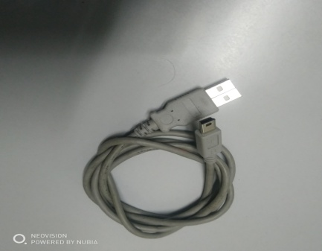 |  | 1 | 12 | RMB12/set | 1 | 4 | 1 |  |  |  |  |  |  | 测试用 | 否 | 否
音频插座 | Ổ tín hiệu cắp âm thanh |  | 通用 | tool-04 |  |  | 2021-11-05 |  | China | New |  |  | 1 | 5 | RMB5/set | 1 | 4 | 1 |  |  |  |  |  |  | 测试用 | 否 | 否
DC电源线 | dây nguồn DC | Techsen Electronics(ShenZhen)Co.,Ltd | 通用 | line-20 |  |  | 2021-11-05 |  | China | New | 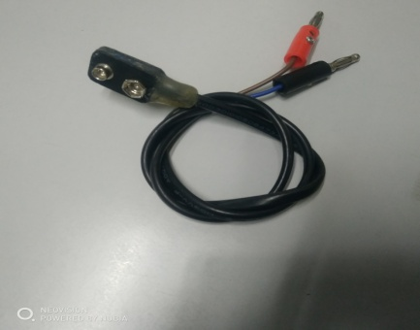 |  | 1 | 6 | RMB6/set | 1 | 4 | 1 |  |  |  |  |  |  | 测试用 | 否 | 否
示波器接头线 | giắc RCA ra BNC (Kết nối tín hiệu âm thanh đến máy hiện sóng) |  | 通用 | line-22 |  |  | 2021-11-05 |  | China | New | 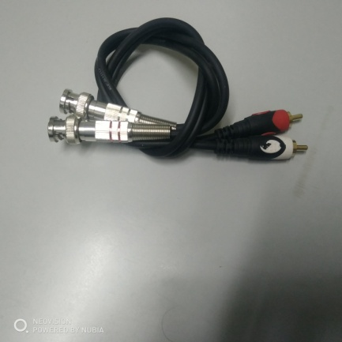 |  | 1 | 20 | RMB20/set | 1 | 4 | 1 |  |  |  |  |  |  | 测试用 | 否 | 否
电源线 | giắc nối dài nguồn DC | Techsen Electronics(ShenZhen)Co.,Ltd | 通用 | line-23 |  |  | 2021-11-05 |  | China | New |  |  | 1 | 15 | RMB15/set | 1 | 4 | 1 |  |  |  |  |  |  | 测试用 | 否 | 否
电源盒 | Bộ cấp nguồn | Techsen Electronics(ShenZhen)Co.,Ltd | 通用 | V01A |  |  | 2021-11-05 |  | China | New | 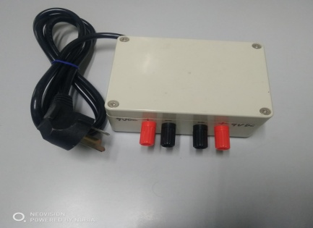 |  | 1 | 150 | RMB150/set | 1 | 4 | 1 |  |  |  |  |  |  | 测试用 | 否 | 是
带表电源盒 | Hộp cấp nguồn có đồng hồ hiển thị | Techsen Electronics(ShenZhen)Co.,Ltd | 通用 | V01B |  |  | 2021-11-05 |  | China | New | 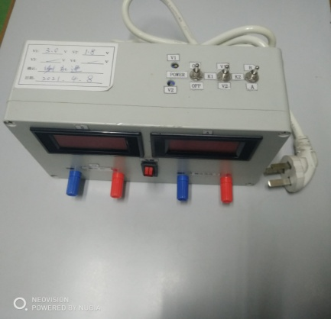 |  | 1 | 200 | RMB200/set | 1 | 4 | 1 |  |  |  |  |  |  | 测试用 | 否 | 是
BNC插头 | đầu BNC (kết nối tín hiệu âm thanh) |  | 通用 | tool-05 |  |  | 2021-11-05 |  | China | New |  |  | 10 | 50 | RMB5/set | 10 | 4 | 1 |  |  |  |  |  |  | 测试用 | 否 | 否
6.5转RCA音频线 | Giắc cắm RCA (giắc cắm tín hiệu âm thanh từ 6.5mm ra RCA) |  | 通用 | line-24 |  |  | 2021-11-05 |  | China | New | 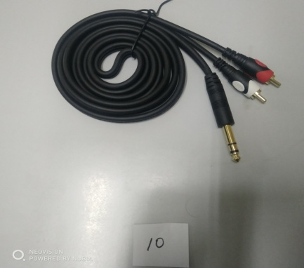 |  | 10 | 230 | RMB23/set | 10 | 4 | 1 |  |  |  |  |  |  | 测试用 | 否 | 否
3.5转RCA音频线 | Giắc cắm RCA (giắc cắm tín hiệu âm thanh từ 3.5mm ra RCA) |  | 通用 | ling-25 |  |  | 2021-11-05 |  | China | New | 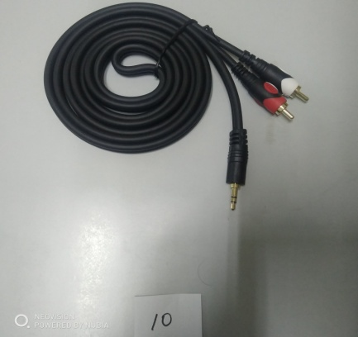 |  | 10 | 140 | RMB14/set | 10 | 4 | 1 |  |  |  |  |  |  | 测试用 | 否 | 否
电源线 | Dây cáp chuyển 6.5mm ra đầu banana | Techsen Electronics(ShenZhen)Co.,Ltd | 通用 | ling-26 |  |  | 2021-11-05 |  | China | New |  |  | 4 | 92 | RMB23/set | 4 | 4 | 1 |  |  |  |  |  |  | 测试用 | 否 | 否
6.5单声道音频线 | Dây cáp chuyển 2 đầu 6.5mm |  | 通用 | ling-27 |  |  | 2021-11-05 |  | China | New |  |  | 8 | 184 | RMB23/set | 8 | 4 | 1 |  |  |  |  |  |  | 测试用 | 否 | 否
6.5双声道音频线 | Dây cáp chuyển 2 đầu 6.5mm |  | 通用 | ling-28 |  |  | 2021-11-05 |  | China | New |  |  | 5 | 115 | RMB23/set | 5 | 4 | 1 |  |  |  |  |  |  | 测试用 | 否 | 否
ST-LINK/v2 | Bộ nạp chíp ST-LINK/V2 (kết nối với máy tính để nạp chương trình cho Chip) |  | 通用 | ST-LINK-v2 |  |  | 2021-11-05 |  | China | New |  |  | 1 | 180 | RMB180/set | 1 | 4 | 1 |  |  |  |  |  |  | 测试用 | 否 | 否
插头（带阻抗） | đầu cắp 6.5mm | Techsen Electronics(ShenZhen)Co.,Ltd | 通用 | tool-06 |  |  | 2021-11-05 |  | China | New |  |  | 1 | 6 | RMB6/set | 1 | 4 | 1 |  |  |  |  |  |  | 测试用 | 否 | 否
黄铜探针 | Chân Pin (Test Probe) (để làm chân test chức năng) |  | 通用 | Nozzle-30 |  |  | 2021-11-05 |  | China | New | 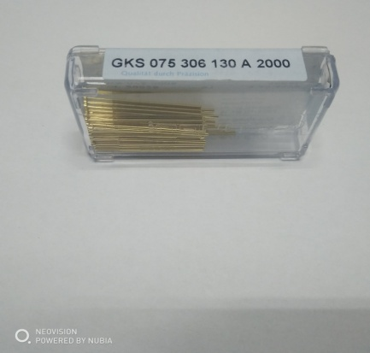 |  | 100 | 280 | RMB2.8/set | 100 | 4 | 1 |  |  |  |  |  |  | 测试用 | 否 | 否
UM-ONE MK2主机 | UM-ONE mk2 USB Interface Cáp chuyển đổi USB model UM-ONE MK2 (set mẫu) | Techsen Electronics(ShenZhen)Co.,Ltd | UM-ONE MK2 | UM-ONE MK2 |  |  | 2021-11-15 |  | China | New | 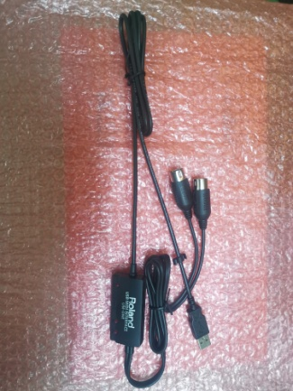 |  | 3 | 3000 | RMB600/set | 3 | 5 | 1 | 3.46 | 2.61 | 40 | 31 | 12 | 0.015 | 测试用 | 否 | 是
GA-FC主机 | điều tần Roland Model GA-FC (set mẫu) | Techsen Electronics(ShenZhen)Co.,Ltd | GA-FC | GA-FC |  |  | 2021-11-15 |  | China | New | 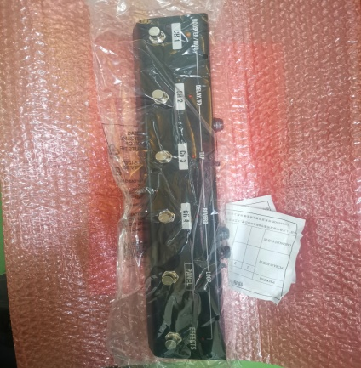 |  | 1 | 1000 | RMB1000/set | 1 | 5 | 1 |  |  |  |  |  |  | 测试用 | 否 | 是
DB-90主机 | Set Mẫu DB-90 | Techsen Electronics(ShenZhen)Co.,Ltd | DB-90 | DB-90 |  |  | 2021-11-15 |  | China | New | 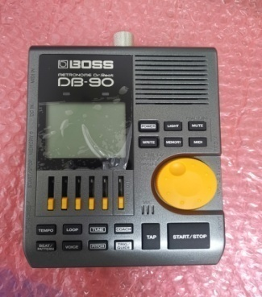 |  | 3 | 3000 | RMB1000/set | 3 | 5 | 1 |  |  |  |  |  |  | 测试用 | 否 | 是
烙铁温度测试仪 | Đồng hồ đo nhiệt độ máy hàn thiếc Bakon (dùng để đo nhiệt độ đầu hàn máy hàn thiếc) |  | 通用 | L6L01A |  |  | 2021-11-15 |  | China | New | 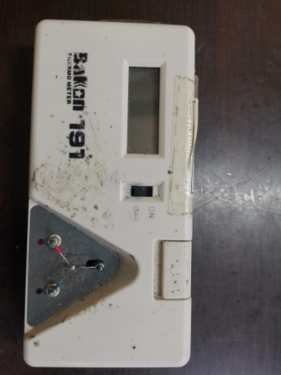 |  | 1 | 500 | RMB500/set | 1 | 5 | 1 |  |  |  |  |  |  | 装配用 | 否 | 否
塞尺 | Thước lá (dùng để đo khe hở) |  | 通用 | 43546 |  |  | 2021-11-15 |  | China | New | 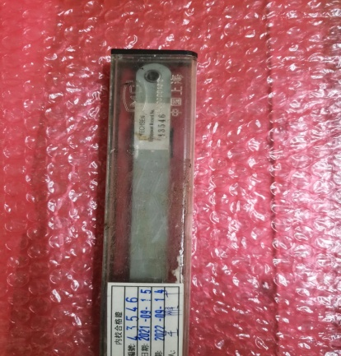 |  | 1 | 200 | RMB200/set | 1 | 5 | 1 |  |  |  |  |  |  | 测试用 | 否 | 否

